表紙
コミットする際の注意点
・全シート、カーソルをA1セルに置く
・表紙のシートで保存をすること
・全シート、表示倍率は100%にする

LMS学習管理システム
体験型Java研修
パスワード変更画面
画面レイアウト設計書

 |  | 第1.0版 |  | 2021-03-10

 | 作成者 |  | 審査者 |  | 承認者
 | 田中

新規作成の場合
作成者の名前いれる

更新履歴
プロジェクト名 | システム名 | 画面レイアウト設計書 |  | 作成者 | 作成日 | 更新者 | 更新日
体験型Java研修 | LMS学習管理システム | 更新履歴 |  | 田中 | 2021-03-10

バージョン | 日付 | 章番号 | 内容 |  |  | 作成者 / 更新者

1.0 | 2021-03-10 | 全て | 新規作成 |  |  | 田中

変更履歴1件追加
→バージョンを0.1上げる
→更新者は自分の名前
内容にはタスクNo.と
修正内容もしくは新規作成を記載する

画面詳細_(例1)
補足：画面レイアウト設計書 画面詳細シート
システム構築においてどんな画面が表示されるのかを設計したもので、画面上のどの位置にどのような操作をする部品を配置するのかを決めるために必要となります。
画面（フロント側）に関するイメージや項目、利用可能権限、パラメータを記載します。
プロジェクト名 |  |  |  | システム名 |  | 画面レイアウト設計書 |  |  |  |  |  |  | 作成者 |  | 作成日 |  | 更新者 |  | 更新日
体験型Java研修 |  |  |  | LMS学習管理システム |  | パスワード変更画面 |  |  |  |  |  |  | 田中 |  | 2021-03-10

 | 画面イメージ
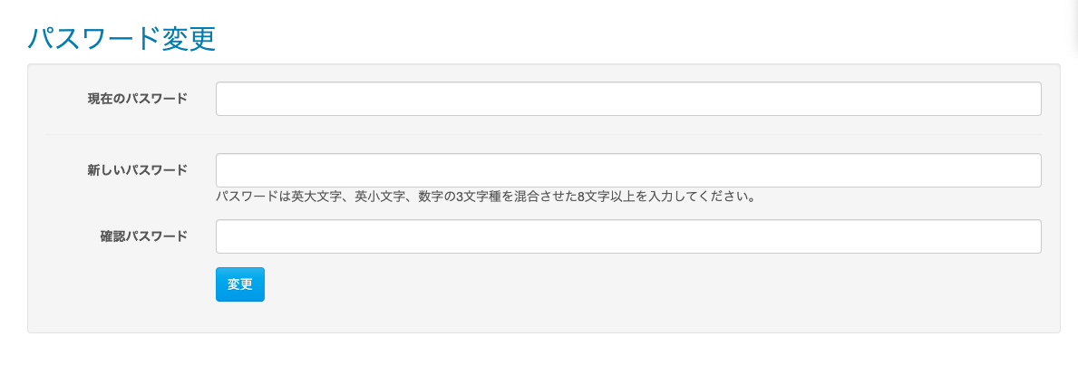
シート名は
画面詳細
とすること

各項目にナンバリングは
付与しない

画像の外枠に枠線を付ける

ヘッダーフッターはつけない

 |  | パスワード変更の確認モーダルウィンドウ
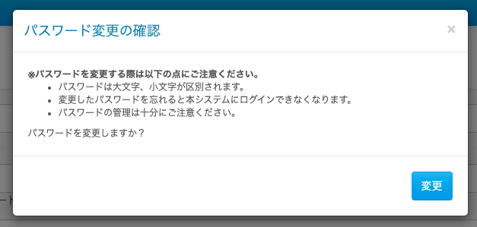

必要とあらば、各画面以外にも、
モーダルウィンドウなどの部品も張り付ける

権限ごとの表示可否
受：受講生の場合
講：講師の場合
企：企業担当者の場合
管：管理者の場合
育：育成担当者の場合
記入例）
○：表示
- ：非表示
グレーアウト：未設計

 | 画面表示項目
 | No |  | 項目名 |  | データ元 |  |  |  |  | 備考 |  |  |  |  |  |  |  | 権限ごとの 表示可否
 |  |  |  |  | テーブル名 |  |  | フィールド |  |  |  |  |  |  |  |  |  | 受 | 講 | 企 | 管 | 育
 | 1 |  | タイトル |  | - |  |  | - |  |  |  |  |  |  |  |  |  | ○ | -
 | 2 |  | 現在のパスワード |  | - |  |  | - |  |  |  |  |  |  |  |  |  | ○ | ○
 | 3 |  | 新しいパスワード |  | - |  |  | - |  |  |  |  |  |  |  |  |  | ○ | ○
 | 4 |  | 注意書き |  | - |  |  | - |  |  |  |  |  |  |  |  |  | ○ | ○
 | 5 |  | 確認パスワード |  | - |  |  | - |  |  |  |  |  |  |  |  |  | ○ | ○
 | 6 |  | 『変更』ボタン |  | - |  |  | - |  | 「パスワード変更の確認モーダルウィンドウ」を表示 |  |  |  |  |  |  |  | ○ | ○
 | パスワード変更の確認モーダルウィンドウ
初期値が存在する場合、データ元となる
テーブル名と項目名を記載する
ない場合、-と記載
 | 7 |  | モーダルタイトル |  | - |  |  | - |  |  |  |  |  |  |  |  |  | ○ | ○
 | 8 |  | 確認内容 |  | - |  |  | - |  |  |  |  |  |  |  |  |  | ○ | ○
 | 9 |  | 『変更（モーダルウィンドウ）』ボタン |  | - |  |  | - |  |  |  |  |  |  |  |  |  | ○ | ○

送信方法
１．GET通信の場合、GETと記載
２．POST通信の場合、POSTと記載
 | 入力パラメータ
 | No |  | 項目名 |  | 物理名 |  | コントロール |  | FORMクラスの入力チェック |  |  |  |  | 送信 方法 |  | 備考
 |  |  |  |  |  |  |  |  | 必須 | 桁数 | 最大値 | 最小値 | その他
 | 『変更』ボタン押下
 | - |  | なし |  | - |  | - |  | - | - | - | - | - | -
 | 『変更（モーダルウィンドウ）』ボタン押下
 | 1 |  | 現在のパスワード |  | currentPassword |  | テキストボックス |  | ○ | - | - | - | - | POST
 | 2 |  | 新しいパスワード |  | password |  | テキストボックス |  | ○ | 20 | - | - | パスワードポリシー | POST
 | 3 |  | 確認パスワード |  | passwordConfirm |  | テキストボックス |  | ○ | - | - | - | - | POST
入力パラメータ
ボタンごとの入力パラメータを記載する。
コントロール
１．項目ごとの部品の名称を記載する
テキストボックス
テキストエリア
ラジオボタン
チェックボックス
セレクトボックス
hidden
Formクラスで実施する入力チェックを記載する。
必須：必須の場合〇、任意の場合-と記載
桁数：入力可能な桁数を記載
⇒20と記載した場合、21桁でエラーとなる
最大値：入力可能な値を記載
⇒1000と記載した場合、1001以上でエラーとなる
最小値：最小値チェック
⇒1と記載した場合、0以下でエラーとなる
その他：DB相関チェックと上記以外のチェックが存在する場合記載

画面詳細_(例2)
補足：画面レイアウト設計書 画面詳細シート
システム構築においてどんな画面が表示されるのかを設計したもので、画面上のどの位置にどのような操作をする部品を配置するのかを決めるために、画面（フロント側）に関するイメージや項目、利用可能権限、パラメータを記載します。
プロジェクト名 |  |  |  | システム名 |  | 画面レイアウト設計書 |  |  |  |  |  |  | 作成者 |  | 作成日 |  | 更新者 |  | 更新日
体験型Java研修 |  |  |  | LMS学習管理システム |  | コース詳細 |  |  |  |  |  |  | 田中 |  | 2021-03-10

 | 画面イメージ

シート名は
画面詳細
とすること

各項目にナンバリングは
付与しない

画像の外枠に枠線を付ける

ヘッダーフッターはつけない

 |  | 【コース固定パスワード】
※講師権限設計時に記載

初期値が存在する場合、データ元となる
テーブル名と項目名を記載する
初期値がない場合、-と記載
権限ごとの表示可否
受：受講生の場合
講：講師の場合
企：企業担当者の場合
管：管理者の場合
育：育成担当者の場合
記入例）
○：表示
- ：非表示
グレーアウト：未設計

 | 画面表示項目
 | No |  | 項目名 |  | データ元 |  |  |  |  | 備考 |  |  |  |  |  |  |  | 権限ごとの 表示可否
 |  |  |  |  | テーブル名 |  |  | フィールド |  |  |  |  |  |  |  |  |  | 受 | 講 | 企 | 管 | 育
 | 1 |  | パンくずリスト |  | - |  |  | - |  | 「コース詳細」と表示 |  |  |  |  |  |  |  | ○ | -
 | コース情報
 | 2 |  | コース名 |  | m_course |  |  | course_name |  |  |  |  |  |  |  |  |  | ○ | ○
 | 3 |  | 開講日 |  | m_course |  |  | open_time |  | yyyy年MM月dd日 |  |  |  |  |  |  |  | ○ | ○
 | 4 |  | 閉講日 |  | m_course |  |  | close_time |  | yyyy年MM月dd日 |  |  |  |  |  |  |  | ○ | ○
 | セクション情報
 | 5 |  | カテゴリー名 |  | m_category |  |  | category_name |  |  |  |  |  |  |  |  |  | ○ | ○
表示書式が存在する項目については、
備考欄に記載する
 | 6 |  | 日付 |  | m_section |  |  | date |  | yyyy年MM月dd日 |  |  |  |  |  |  |  | ○ | ○
 | 7 |  | セクション名 |  | m_section |  |  | section_name |  |  |  |  |  |  |  |  |  | ○ | ○
 | 8 |  | 『詳細』ボタン |  | - |  |  | - |  |  |  |  |  |  |  |  |  | ○ | ○

 | 入力パラメータ
 | No |  | 項目名 |  | 物理名 |  | コントロール |  | FORMクラスの入力チェック |  |  |  |  | 送信 方法 |  | 備考
 |  |  |  |  |  |  |  |  | 必須 | 桁数 | 最大値 | 最小値 | その他
 | 『詳細』ボタン押下
 | 1 |  | コースID |  | courseId |  | hidden |  | - | - | - | - | - | POST
 | 2 |  | セクションID |  | sectionId |  | hidden |  | - | - | - | - | - | POST
送信方法
１．GET通信の場合、GETと記載
２．POST通信の場合、POSTと記載
入力パラメータ
ボタンごとの入力パラメータを記載する。
コントロール
１．項目ごとの部品の名称を記載する
テキストボックス
テキストエリア
ラジオボタン
チェックボックス
セレクトボックス
hidden

Formクラスで実施する入力チェックを記載する。
必須：必須の場合〇、任意の場合-と記載
桁数：入力可能な桁数を記載
⇒20と記載した場合、21桁でエラーとなる
最大値：入力可能な値を記載
⇒1000と記載した場合、1001以上でエラーとなる
最小値：最小値チェック
⇒1と記載した場合、0以下でエラーとなる
その他：DB相関チェックと上記以外のチェックが存在する場合記載

イベント処理_(例1)
補足：画面レイアウト設計書 イベント処理シート
システム構築においてどのように処理を行うのかを設計したもの。
ソースコードは設計書を基に実装されている。
設計書のイベント処理＝ソースコードとなる為、両者を見比べながら処理の流れを把握することがポイント
初期表示・・・対象画面が呼ばれ、表示されるまでの処理内容を記載
○○押下・・・ボタンやリンク等画面上で入力が発生した場合の処理内容を記載
プロジェクト名 |  |  | システム名 |  |  |  |  |  | 画面レイアウト設計書 |  |  |  |  |  |  |  |  |  |  | 作成者 | 作成日 | 更新者 |  | 更新日
体験型Java研修 |  |  | LMS学習管理システム |  |  |  |  |  | パスワード変更画面 |  |  |  |  |  |  |  |  |  |  | 田中 | 2021-03-10

各イベントに対するイベント名を記載
コントローラー項目にはRequestMappingの
パスを記載すること
 | イベント処理

 | No | イベント名 |  | イベント内容 |  |  |  |  |  |  |  |  |  |  |  |  |  |  |  |  |  |  | 備考
 | 1 | 初期表示 |  | ①．パスワード変更画面へ遷移

 |  | コントローラー：
 |  | /password/changePassword

 | 2 | 『変更』ボタン |  | ①．確認モーダルウィンドウを表示
各イベントの先頭に記載されている入力チェックとは、
『画面詳細』のFormクラスの入力チェック
を指す
また、エラーがある場合の遷移先も記載すること
 |  | コントローラー：
 |  | なし

イベント内容には下記のような階層で記載すること
①．処理のタイトル
Ⅰ．詳細な処理内容
…
 | 3 | 『変更（モーダルウィンドウ）』 |  | ①．FORMクラスの入力チェック
 |  | ボタン
 |  |  |  |  |  | Ⅰ．エラーがある場合、パスワード変更画面へ遷移
 |  | コントローラー：
 |  | /password/changePassword/change
 |  |  |  | ②．相関チェック

 |  |  |  |  |  | Ⅰ．下記APIを呼び出し、ユーザー情報を取得

DB操作を行う際はAPIの呼び出しが必要
▼APIの呼び出しの際の記載ルール
API：API設計書名．API論理名
パラメータ：APIに必要なパラメータ
※詳しいAPI設計書の説明については、API設計書のサンプルを確認すること
 |  |  |  |  |  |  |  | API |  |  |  | ユーザーAPI．ユーザー取得（ユーザID）
 |  |  |  |  |  |  |  | パラメータ |  |  |  | ログイン情報DTO．ユーザID
 |  |  |  |  |  |  |  |  |  |  |  | 削除フラグ（0）

 |  |  |  |  |  | Ⅱ．現在パスワードチェック（現在のパスワードが②で取得したユーザー．パスワードと一致しない場合、
 |  |  |  |  |  |  |  |  |  |  |  |  |  | 下記エラーメッセージを表示）

 |  |  |  |  |  |  |  | メッセージID |  |  |  | match
 |  |  |  |  |  |  |  | パラメータ |  |  |  | currentPassword
 |  |  |  |  |  |  |  |  |  |  |  | registPassword

相関チェックはイベント処理内に記載すること
▼メッセージを出力する際の記載ルール
メッセージID：メッセージ一覧設計書のメッセージID
パラメータ：エラーメッセージに必要なパラメータ（メッセージ一覧設計書のラベルID）
 |  |  |  |  |  | Ⅲ．新しいパスワードと現在のパスワードが一致している場合、
 |  |  |  |  |  | パスワード変更画面へ遷移し、下記エラーメッセージを表示

 |  |  |  |  |  |  |  | メッセージID |  |  |  | usedPassword.ng
 |  |  |  |  |  |  |  | パラメータ |  |  |  | なし

 |  |  |  |  |  | Ⅳ．新しいパスワードと確認パスワードが一致しない場合、
 |  |  |  |  |  | パスワード変更画面へ遷移し、下記エラーメッセージを表示

 |  |  |  |  |  |  |  | メッセージID |  |  |  | match
 |  |  |  |  |  |  |  | パラメータ |  |  |  | password
 |  |  |  |  |  |  |  |  |  |  |  | passwordConfirm

 |  |  |  |  |  | Ⅵ．Ⅱ～Ⅳでエラーが無い場合、パスワードの更新
 |  |  |  |  |  |  | a．②-Ⅰで取得したユーザーに対し、下記通り設定

更新処理の場合
更新処理の場合、更新対象のカラムのほかに、
最終更新者と最終更新日時の記載も
忘れず記載すること
新規登録の場合は
初回作成者、初回作成日時、最終更新者、最終更新日時の記載も
忘れず記載すること
 |  |  |  |  |  |  |  |  | ユーザー．パスワード |  |  |  |  |  |  |  | ＝ ストレッチングした入力パスワード
 |  |  |  |  |  |  |  |  | ユーザー．パスワード変更日 |  |  |  |  |  |  |  | ＝ 現在日時
 |  |  |  |  |  |  |  |  | ユーザー．最終更新者 |  |  |  |  |  |  |  | ＝ ログイン情報DTO．ユーザID
 |  |  |  |  |  |  |  |  | ユーザー．最終更新日時 |  |  |  |  |  |  |  | ＝ 現在日時

 |  |  |  |  |  |  | b．下記APIを呼び出し、ユーザマスタの更新(パスワード更新)

 |  |  |  |  |  |  |  |  | API |  |  |  | ユーザーAPI．パスワード更新
 |  |  |  |  |  |  |  |  | パラメータ |  |  |  | 上記a.で設定したユーザー

 |  |  |  |  |  |  | ｃ．ログイン詳細の取得
 |  |  |  |  |  |  |  | １．もしⅥ-bで更新が出来た場合、下記APIを呼び出し、ログイン詳細を取得

 |  |  |  |  |  |  |  |  |  | API |  |  |  | ログインAPI．ログイン詳細取得（LMSユーザID）
 |  |  |  |  |  |  |  |  |  | パラメータ |  |  |  | ログイン情報DTO．LMSユーザーID
 |  |  |  |  |  |  |  |  |  |  |  |  |  | 削除フラグ（0）

 |  |  |  |  |  |  |  |  | (Ⅰ)．Ⅵ-aでログイン詳細が取得できた場合、
 |  |  |  |  |  |  |  |  |  | (a)．c-1で取得したログイン詳細を下記通りログイン情報DTOに詰め直し、セッションに保存

 |  |  |  |  |  |  |  |  |  |  |  | ログイン情報DTO |  |  |  |  |  |  | ＝ ログイン詳細
 |  |  |  |  |  |  |  |  |  |  |  | ログイン情報DTO．パスワードNG回数 |  |  |  |  |  |  | ＝ 0
 |  |  |  |  |  |  |  |  |  |  |  | ログイン情報DTO．パスワードNG日付 |  |  |  |  |  |  | ＝ ””

 |  |  |  |  |  |  |  |  |  | (b)．下記APIを呼び出し、パスワード変更を取得

 |  |  |  |  |  |  |  |  |  |  |  | API |  |  | パスワード変更API．パスワード変更取得（ユーザーID）
 |  |  |  |  |  |  |  |  |  |  |  | パラメータ |  |  | ログイン情報DTO．ユーザーID
 |  |  |  |  |  |  |  |  |  |  |  |  |  |  | 削除フラグ（0）

 |  |  |  |  |  |  |  |  |  | （c）．(b)でパスワード変更を取得できた場合、
 |  |  |  |  |  |  |  |  |  |  | (1)．下記内容を設定
 |  |  |  |  |  |  |  |  |  |  |  | パスワード変更．削除フラグ |  |  |  |  |  | ＝ 削除フラグ(0)
 |  |  |  |  |  |  |  |  |  |  |  | パスワード変更．最終更新者 |  |  |  |  |  | ＝ ログイン情報DTO．LMSユーザID
 |  |  |  |  |  |  |  |  |  |  |  | パスワード変更．最終更新日時 |  |  |  |  |  | ＝ 現在日時

 |  |  |  |  |  |  |  |  |  |  | (2)．下記APIを呼び出してパスワード変更の削除
 |  |  |  |  |  |  |  |  |  |  |  |  |  |  |  |  |  |  |  |  |  |  | ※削除の意図
 |  |  |  |  |  |  |  |  |  |  |  |  | API |  |  | パスワード変更API．パスワード変更削除 |  |  |  |  |  |  | 通常のルートでは削除は行わない
 |  |  |  |  |  |  |  |  |  |  |  |  | パラメータ |  |  | パスワード変更 |  |  |  |  |  |  | が、以下のルートが想定されること
 |  |  |  |  |  |  |  |  |  |  |  |  |  |  |  |  |  |  |  |  |  |  | から当該処理を実施
 |  |  |  |  |  |  |  |  | (Ⅱ)．aでのログイン詳細が取得できなかった場合、下記エラーメッセージを表示
 |  |  |  |  |  |  |  |  |  |  |  |  |  |  |  |  |  |  |  |  |  |  | １．パスワード再設定画面にてパス
 |  |  |  |  |  |  |  |  |  | 「ログイン情報の取得に失敗しました。」 |  |  |  |  |  |  |  |  |  |  |  |  | ワード再設定メール送信
 |  |  |  |  |  |  |  |  |  |  |  |  |  |  |  |  |  |  |  |  |  |  | ２．パスワード変更テーブルに
 |  |  |  |  |  |  |  |  |  |  |  |  |  |  |  |  |  |  |  |  |  |  | データが登録される
 |  |  |  |  |  |  |  | 2．Ⅵ-bでユーザーの更新が失敗した場合、下記エラーメッセージをログに出力。 |  |  |  |  |  |  |  |  |  |  |  |  |  |  | （一時的なデータ）
 |  |  |  |  |  |  |  |  | パスワード変更画面へ遷移し、下記エラーメッセージを表示。 |  |  |  |  |  |  |  |  |  |  |  |  |  | ３．ログイン
 |  |  |  |  |  |  |  |  |  |  |  |  |  |  |  |  |  |  |  |  |  |  | ４．自動でパスワード変更画面に
 |  |  |  |  |  |  |  |  |  | 「パスワードの更新に失敗しました。」 |  |  |  |  |  |  |  |  |  |  |  |  | 遷移する
 |  |  |  |  |  |  |  |  |  |  |  |  |  |  |  |  |  |  |  |  |  |  | ５．変更ボタン押下

 |  |  |  | ③．もし相関チェック結果がエラーの場合、 |  |  |  |  |  |  |  |  |  |  |  |  |  |  |  |  |  |  | ⇒２で登録した一時的なデータが
 |  |  |  |  | Ⅰ．ログイン情報の取得に失敗した場合ログアウトを行う |  |  |  |  |  |  |  |  |  |  |  |  |  |  |  |  |  | 削除されずに残ることになる

 |  |  |  |  | Ⅱ．パスワードの更新に失敗した場合、パスワードの更新に失敗した場合、エラーメッセージを設定

 |  |  |  |  | Ⅲ．③-Ⅰ以外の場合、パスワード変更画面へ遷移

 |  |  |  | ④．相関チェック結果がエラーではない場合、権限ごとの画面遷移先へ遷移

※補足※イベント処理とコード
※補足として載せているシートです。画面レイアウト設計書での記載は不要。
 | 画面レイアウト設計書のイベント処理シートの内容をソースコードに落とし込む際の参考にして下さい。

設計書 イベント処理_(例1) |  |  |  |  |  |  |  |  |  |  |  |  |  |  |  |  |  |  |  | 実装ソースコード
 |  |  |  |  |  |  |  |  |  |  |  |  |  |  |  |  |  |  |  | 【イベントNo.1 初期表示ソースコード】
No |  | イベント名 | イベント内容 |  |  |  |  |  |  |  |  |  |  |  |  |  |  |  | 備考 | ■PasswordController @RequestMapping("/password")
1 |  | 初期表示 | ①．パスワード変更画面へ遷移
パスワード変更画面での初期表示のイベント内容として
画面の遷移のみの記載のため、
設計書を基に実装を行うと右添付のコードの様な実装となる
 |  | コントローラー：
 |  | /password/changePassword

2 |  | 『変更』ボタン | ①．確認モーダルウィンドウを表示

 |  | コントローラー：
 |  | なし

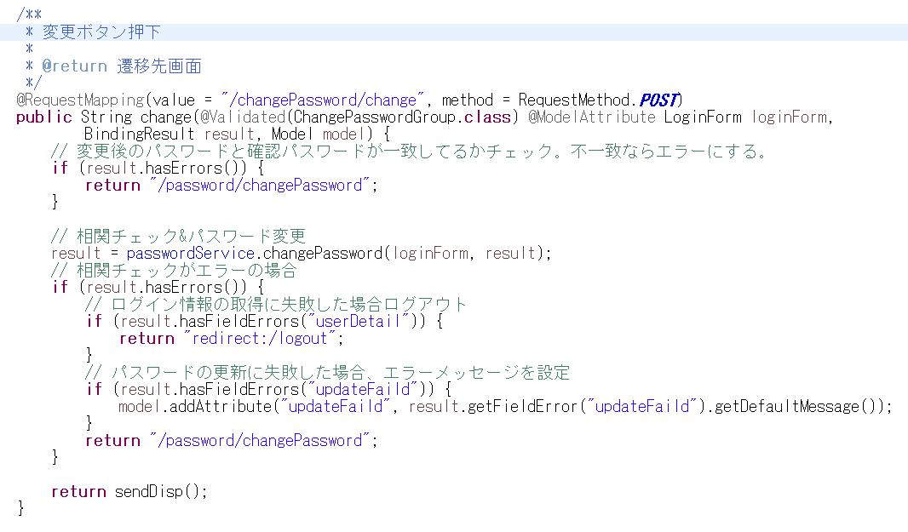
②の処理
ユーザー情報の取得や相関チェックに関しては
Serviceで処理を行う。
Controllerでは処理先の指定や遷移先の決定のみを
行い、実処理はServiceで行う。
① 入力チェック→
②相関チェック→
③の処理→
④の処理→
3 |  | 『変更（モーダルウィンドウ）』 | ①．FORMクラスの入力チェック |  |  |  |  |  |  |  |  |  |  |  |  |  |  |  |  | 【イベントNo.3 『変更（モーダルウィンドウ）』ボタン押下ソースコード】
 |  | ボタン |  |  |  |  |  |  |  |  |  |  |  |  |  |  |  |  |  | ■PasswordController @RequestMapping("/password")
 |  |  |  |  | Ⅰ．エラーがある場合、パスワード変更画面へ遷移
パスワード変更画面での変更（モーダルウィンドウ）ボタン押下
のイベント内容として入力チェックやユーザー情報取得、
相関チェック、DB更新等の処理をControllerを介し実装をこなう
 |  | コントローラー：
 |  | /password/changePassword/change
 |  |  | ②．相関チェック

 |  |  |  |  | Ⅰ．下記APIを呼び出し、ユーザー情報を取得

 |  |  |  |  |  |  | API |  |  |  | ユーザーAPI．ユーザー取得（ユーザID）
 |  |  |  |  |  |  | パラメータ |  |  |  | ログイン情報DTO．ユーザID
 |  |  |  |  |  |  |  |  |  |  | 削除フラグ（0）

 |  |  |  |  | Ⅱ．現在パスワードチェック（現在のパスワードが②で取得したユーザー．パスワードと一致しない場合、
 |  |  |  |  |  |  |  |  |  |  |  |  | 下記エラーメッセージを表示）

 |  |  |  |  |  |  | メッセージID |  |  |  | match
 |  |  |  |  |  |  | パラメータ |  |  |  | currentPassword
 |  |  |  |  |  |  |  |  |  |  | registPassword

 |  |  |  |  | Ⅲ．新しいパスワードと現在のパスワードが一致している場合、
 |  |  |  |  | パスワード変更画面へ遷移し、下記エラーメッセージを表示

 |  |  |  |  |  |  | メッセージID |  |  |  | usedPassword.ng
 |  |  |  |  |  |  | パラメータ |  |  |  | なし

 |  |  |  |  | Ⅳ．新しいパスワードと確認パスワードが一致しない場合、
 |  |  |  |  | パスワード変更画面へ遷移し、下記エラーメッセージを表示

 |  |  |  |  |  |  | メッセージID |  |  |  | match
 |  |  |  |  |  |  | パラメータ |  |  |  | password
 |  |  |  |  |  |  |  |  |  |  | passwordConfirm

 |  |  |  |  | Ⅵ．Ⅱ～Ⅳでエラーが無い場合、パスワードの更新
 |  |  |  |  |  | a．②-Ⅰで取得したユーザーに対し、下記通り設定

 |  |  |  |  |  |  |  | ユーザー．パスワード |  |  |  |  |  |  |  | ＝ ストレッチングした入力パスワード
 |  |  |  |  |  |  |  | ユーザー．パスワード変更日 |  |  |  |  |  |  |  | ＝ 現在日時
 |  |  |  |  |  |  |  | ユーザー．最終更新者 |  |  |  |  |  |  |  | ＝ ログイン情報DTO．ユーザID
 |  |  |  |  |  |  |  | ユーザー．最終更新日時 |  |  |  |  |  |  |  | ＝ 現在日時

 |  |  |  |  |  | b．下記APIを呼び出し、ユーザマスタの更新(パスワード更新)

 |  |  |  |  |  |  |  | API |  |  |  | ユーザーAPI．パスワード更新
 |  |  |  |  |  |  |  | パラメータ |  |  |  | 上記a.で設定したユーザー

 |  |  |  |  |  | ｃ．ログイン詳細の取得
 |  |  |  |  |  |  | １．もしⅥ-bで更新が出来た場合、下記APIを呼び出し、ログイン詳細を取得

 |  |  |  |  |  |  |  |  | API |  |  |  | ログインAPI．ログイン詳細取得（LMSユーザID）
 |  |  |  |  |  |  |  |  | パラメータ |  |  |  | ログイン情報DTO．LMSユーザーID
 |  |  |  |  |  |  |  |  |  |  |  |  | 削除フラグ（0）

 |  |  |  |  |  |  |  | (Ⅰ)．Ⅵ-aでログイン詳細が取得できた場合、
 |  |  |  |  |  |  |  |  | (a)．c-1で取得したログイン詳細を下記通りログイン情報DTOに詰め直し、セッションに保存

 |  |  |  |  |  |  |  |  |  |  | ログイン情報DTO |  |  |  |  |  |  | ＝ ログイン詳細
 |  |  |  |  |  |  |  |  |  |  | ログイン情報DTO．パスワードNG回数 |  |  |  |  |  |  | ＝ 0
 |  |  |  |  |  |  |  |  |  |  | ログイン情報DTO．パスワードNG日付 |  |  |  |  |  |  | ＝ ””

 |  |  |  |  |  |  |  |  | (b)．下記APIを呼び出し、パスワード変更を取得

 |  |  |  |  |  |  |  |  |  |  | API |  |  | パスワード変更API．パスワード変更取得（ユーザーID）
 |  |  |  |  |  |  |  |  |  |  | パラメータ |  |  | ログイン情報DTO．ユーザーID
 |  |  |  |  |  |  |  |  |  |  |  |  |  | 削除フラグ（0）

 |  |  |  |  |  |  |  |  | （c）．(b)でパスワード変更を取得できた場合、
 |  |  |  |  |  |  |  |  |  | (1)．下記内容を設定
 |  |  |  |  |  |  |  |  |  |  | パスワード変更．削除フラグ |  |  |  |  |  | ＝ 削除フラグ(0)
 |  |  |  |  |  |  |  |  |  |  | パスワード変更．最終更新者 |  |  |  |  |  | ＝ ログイン情報DTO．LMSユーザID
 |  |  |  |  |  |  |  |  |  |  | パスワード変更．最終更新日時 |  |  |  |  |  | ＝ 現在日時

 |  |  |  |  |  |  |  |  |  | (2)．下記APIを呼び出してパスワード変更の削除
 |  |  |  |  |  |  |  |  |  |  |  |  |  |  |  |  |  |  | ※削除の意図
 |  |  |  |  |  |  |  |  |  |  |  | API |  |  | パスワード変更API．パスワード変更削除 |  |  |  | 通常のルートでは削除は行わない
 |  |  |  |  |  |  |  |  |  |  |  | パラメータ |  |  | パスワード変更 |  |  |  | が、以下のルートが想定されること
 |  |  |  |  |  |  |  |  |  |  |  |  |  |  |  |  |  |  | から当該処理を実施
 |  |  |  |  |  |  |  | (Ⅱ)．aでのログイン詳細が取得できなかった場合、下記エラーメッセージを表示
 |  |  |  |  |  |  |  |  |  |  |  |  |  |  |  |  |  |  | １．パスワード再設定画面にてパス
 |  |  |  |  |  |  |  |  | 「ログイン情報の取得に失敗しました。」 |  |  |  |  |  |  |  |  |  | ワード再設定メール送信
 |  |  |  |  |  |  |  |  |  |  |  |  |  |  |  |  |  |  | ２．パスワード変更テーブルに
 |  |  |  |  |  |  |  |  |  |  |  |  |  |  |  |  |  |  | データが登録される
 |  |  |  |  |  |  | 2．Ⅵ-bでユーザーの更新が失敗した場合、下記エラーメッセージをログに出力。 |  |  |  |  |  |  |  |  |  |  |  | （一時的なデータ）
 |  |  |  |  |  |  |  | パスワード変更画面へ遷移し、下記エラーメッセージを表示。 |  |  |  |  |  |  |  |  |  |  | ３．ログイン
 |  |  |  |  |  |  |  |  |  |  |  |  |  |  |  |  |  |  | ４．自動でパスワード変更画面に
 |  |  |  |  |  |  |  |  | 「パスワードの更新に失敗しました。」 |  |  |  |  |  |  |  |  |  | 遷移する
 |  |  |  |  |  |  |  |  |  |  |  |  |  |  |  |  |  |  | ５．変更ボタン押下

 |  |  | ③．もし相関チェック結果がエラーの場合、 |  |  |  |  |  |  |  |  |  |  |  |  |  |  |  | ⇒２で登録した一時的なデータが
 |  |  |  | Ⅰ．ログイン情報の取得に失敗した場合ログアウトを行う |  |  |  |  |  |  |  |  |  |  |  |  |  |  | 削除されずに残ることになる

 |  |  |  | Ⅱ．パスワードの更新に失敗した場合、パスワードの更新に失敗した場合、エラーメッセージを設定

 |  |  |  | Ⅲ．③-Ⅰ以外の場合、パスワード変更画面へ遷移

 |  |  | ④．相関チェック結果がエラーではない場合、権限ごとの画面遷移先へ遷移

